Semaine 45
 | Semaine 45 :Lundi 3 au Vendredi 7 Novembre 2025

 | Lundi 3 novembre | Mardi 4 novembre | Mercredi 5 novembre | Menu 'Campagne' | Vendredi 7 novembre
Hors d'œuvre | Salade de perle vinaigrette au basilic | Salade verte | Râpé de chou blanc & vinaigrette au piment d'Espelette | Terrine de campagne & cornichon | Carottes bio & radis noirs sauce vinaigrette
Hors d'œuvre sans viande |  |  |  | Œuf dur mayonnaise | 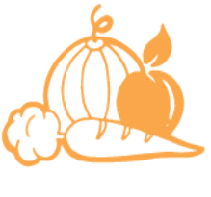
Plat Principal | Beignet de poisson & sauce cocktail | Tajine de légumes & pois chiche | Saucisse & | Sauté de poulet sauce forestière | Tortis à la
Plat sans viande | Beignet de blé sauce cocktail |  | Œufs brouillés à l'espagnole | Quenelles nature sauce forestière | à l'égrené de pois chiche bio
Accompagnement | Petits pois & jeunes carottes | Semoule bio | Lentilles bio | Poêlée pommes de terre & haricots verts | Bolognaise (Bœuf bio)

Produits Laitiers | Yaourt bio | Tomme blanche bio | Fromage portion | Fromage frais battu de campagne | Comté 'enil Poligny'
Dessert | Kiwi bio | Prune 'selon disponibilité' | Cake au citron | Pomme au four cannelle | Compote bio

Ces menus sont donnés à titre indicatif, nous nous réservons la possibilité de faire des modifications en fonction des approvisionnements
Menus validés par Mme Jéromine DESRIAUX Diététicienne 1001 repas et conformes au GEMRCN obligatoire en milieu scolaire depuis le 1er octobre 2011

LOGOS | Produits français | Produit qualifié EGALIM :AOP,AOC,IGP… | Produits frais | Menu alternatif | Label rouge
 | Poisson frais | Au moins 1 aliment BIO dans la recette | Pêche durable | Produit local

Semaine 46
 | Semaine 46 :Lundi 10 au Vendredi 14 Novembre 2025

 | Lundi 10 novembre | Mardi 11 novembre | Mercredi 12 novembre | Jeudi 13 novembre | Vendredi 14 novembre
Hors d'œuvre | Feuilleté fromage |  | Céleri bio rémoulade | Taboulé 'semoule bio' | Velouté de potiron
Hors d'œuvre sans viande
Plat Principal | Dos de colin sauce à l'armoricaine | FERIE | Sauté de bœuf sauce charcutière | Longe de porc sauce aux raisins | Gnocchi à la semoule de blé bio
Plat sans viande | Légumes sautés au boulgour |  | Chili de haricots rouges & tomates | Curry de pois chiche au lait de coco
Accompagnement | Haricots plats persillés |  | Ecrasé de pommes de terre | Gratin de chou fleur au comté | Coulis de tomates

Produits Laitiers | Yaourt saveur citron bio |  | Camembert bio | Crème dessert bio | Yaourt nature
Dessert | Ananas frais bio |  | Fruits au sirop | & palet breton | Pomme bio

Ces menus sont donnés à titre indicatif, nous nous réservons la possibilité de faire des modifications en fonction des approvisionnements
Menus validés par Mme Jéromine DESRIAUX Diététicienne 1001 repas et conformes au GEMRCN obligatoire en milieu scolaire depuis le 1er octobre 2011

LOGOS | Produits français | Produit qualifié EGALIM :AOP,AOC,IGP… | Produits frais | Menu alternatif | label rouge
 | 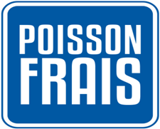 Poisson frais | Produit contenant au moins un produit bio | Pêche durable | Produit local

Semaine 48
 | Semaine 48 :Lundi 24 au Vendredi 28 novembre 2025

 | Lundi 24 novembre | Mardi 25 novembre | Mercredi 26 novembre | Jeudi 27 novembre | Menu Jura /Savoie
Hors d'œuvre | Céleri bio rémoulade | Pizza au fromage | Salade de carottes bio à la coriandre & vinaigrette | Velouté de brocolis au fromage frais | Salade verte & endives vinaigrette
Hors d'œuvre sans viande |  |  |  |  | 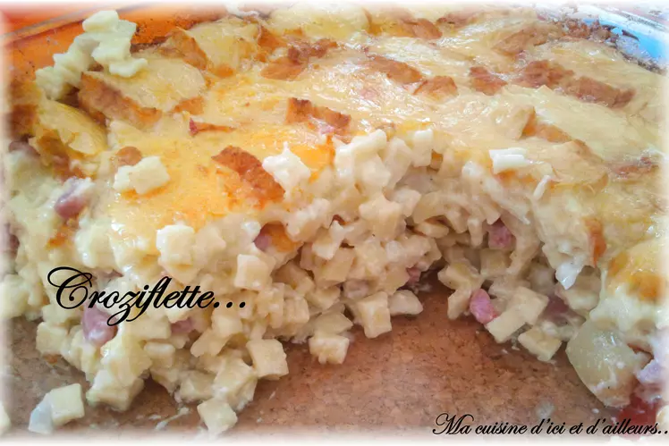
Plat Principal | Sauté de dinde au paprika | Merlu sauce crème tomate & curry | Jambon sauce madère | Quenelles natures sauce aurore | Croziflette aux lardons
Plat sans viande | Egrené de pois chiche bio & paprika | Galette végétal crème tomate & curry | Tarte chèvre & tomate / basilic |  | Croziflette au potiron & comté
Accompagnement | Petits pois au jus | Poêlée de légumes du marché | Spaghettis bio au beurre | Boulgour bio | & comté
 |  |  |  |  | Jura & Savoie
Produits Laitiers | Brie pasteurisé bio | Fromage frais aromatisé | Emmental bio | Tomme bio | Yaourt nature 'enil de Poligny'
Dessert | Compote pomme coing | Banane Bio | Poire sauce chocolat | Liégeois | Cake à la myrtille

Ces menus sont donnés à titre indicatif, nous nous réservons la possibilité de faire des modifications en fonction des approvisionnements
Menus validés par Mme Jéromine DESRIAUX Diététicienne 1001 repas et conformes au GEMRCN obligatoire en milieu scolaire depuis le 1er octobre 2011

LOGOS | Produits français | Produit qualifié EGALIM :AOP,AOC,IGP… | Produits frais | Menu alternatif | Label rouge
 | Poisson frais | Au moins 1 aliment BIO dans la recette | Pêche durable | Produit local

